修改
宁波品秀美容科技有限公司 宁波高新区江南路1528号高新科技广场2号楼10楼 电话：0574-27889688 传真：0574-27889655 sales@hair-brushes.com lucky@jsiu.com
订单
供货商： | XX印刷厂 |  |  |  | 订单号 | AMSC-green
电话： | 13605889085 |  |  |  | 日期 | 2025年09月03日
联系人： | XX印刷厂 |  |  |  | 订单安排人 | 孙诚昱
产品编号 | 产品图片 | 描述 | 数量/个 | 单价 | 金额 | 包装方式
AMSC-green | 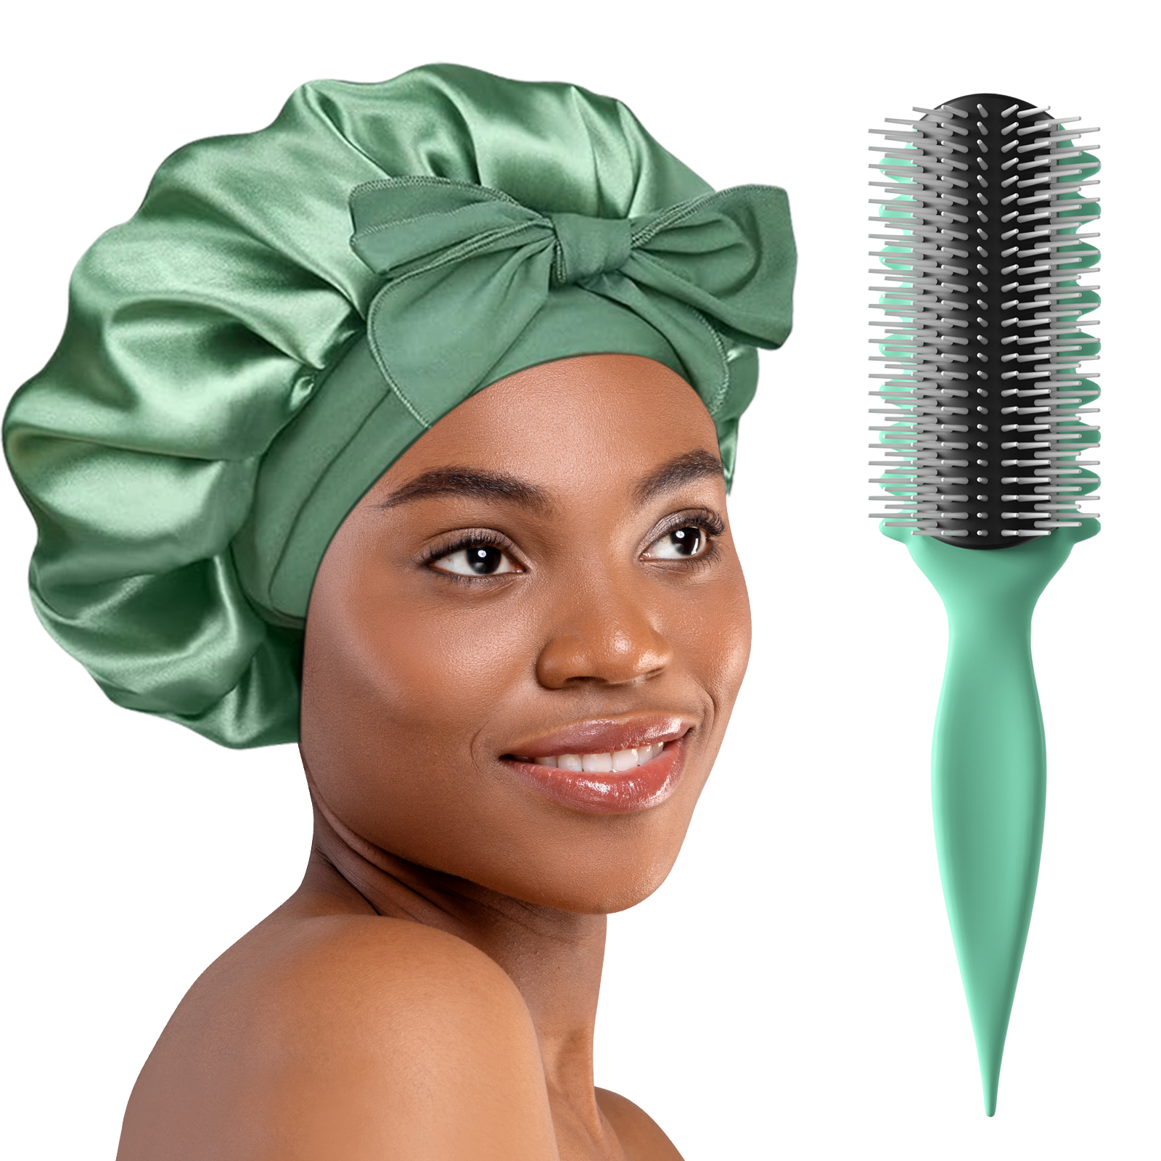 | 白色针+黑色（TPR）胶皮参考denman样品，手柄571U透明弹性漆，背面印白色logo 包装方式：纸卡包装系扎带，包装背面贴fba不干胶，套opp袋，注意单箱不要超过100个 | 0PCS | ¥5.14 |  | 纸卡包装系扎带

 | 以上价格含税运含包装
进仓地址： | 宁波
付款方式: | 含税含运含进仓 |  |  |  | 色卡 | Logo
交货时间: | 2025年09月10日
箱规: | 如描述中要求
产前确认样:
出货样:
注意事项:
交货地点：宁波
到港运费：含税含运含进仓
包装：如描述中要求

 | 宁波品秀美容科技有限公司 |  |  | 宁波泰丰机械有限公司
 | ---------------------- |  |  | ----------------------

